印刷用 (2)
詳細設計書

１．シーケンス図

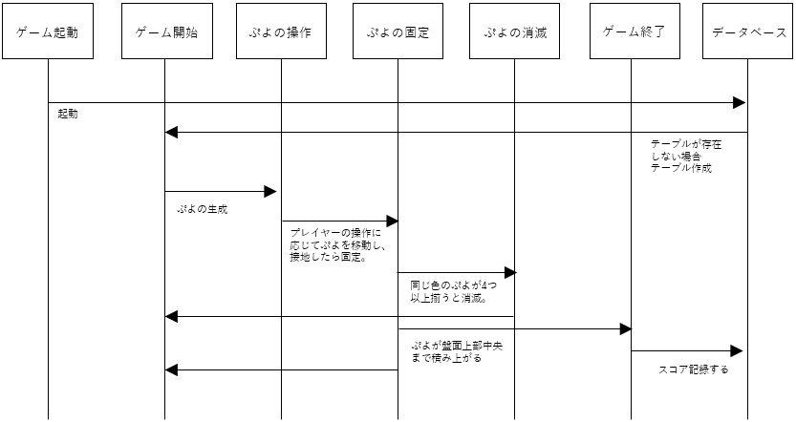

２．データベース

テーブル名scores

データベース機能
目的: プレイヤーのスコアやプレイ履歴を管理します。

３．ER図

4．ゲームの仕様

1. ゲームの概要
タイトル: ぷよ寿司
ジャンル: 落ち物パズルゲーム
コンセプト: 寿司ネタをモチーフにしたぷよ（ブロック）を揃えて消し、売上を稼ぐゲーム。
連鎖を狙うことで高スコアを目指すシンプルかつ奥深いゲームデザイン。
2. ゲームの目的
売上を稼ぐ: 同じ種類の寿司ぷよを4つ以上揃えて消すことで「売上」を稼ぐ。
連鎖を狙う: 消滅後に連鎖を発生させることで売上にボーナスを加算。
スコアを競う: 高い売上を達成し、ランキングに挑戦する。
3. ゲームの進行
ゲーム開始:
初期設定に基づきランダムな寿司ぷよが生成される。
売上（スコア）は0円からスタート。
ぷよの落下と操作:
寿司ぷよは盤面の上部から落下。
プレイヤーは左右移動や早落ちを行い、寿司ぷよを配置。
ぷよの固定:
寿司ぷよが盤面の下部や他のぷよに接触すると固定される。
固定後に消滅処理をチェック。
ぷよの消滅:
同じ種類の寿司ぷよが4つ以上揃うと消滅。
消滅時、売上が加算される。
連鎖:
消滅後に他のぷよが落下し、新たな消滅が発生すると連鎖となる。
連鎖が発生するたびに売上ボーナスが加算される。
ゲーム終了:
寿司ぷよが盤面上部まで積み上がるとゲームオーバー。
最終スコアをランキングに登録可能。
4. ゲームの操作
左右移動: ←キー、→キー
早落ち: ↓キー
5. 得点システム
基本得点:
消滅するぷよの数と種類に応じて得点を設定：
基本点:
「ぷよ1」～「ぷよ3」: 400円/個
「ぷよ4」～「ぷよ6」: 800円/個
「ぷよ7」～「ぷよ9」: 1200円/個
「ぷよ10」～「ぷよ12」: 2000円/個
連鎖ボーナス:
2連鎖: +2000円
3連鎖: +4000円
4連鎖以上: +8000円
ステージボーナス:
一定の売上を達成するたびに新しいぷよが追加される。
6. 難易度調整
スピード:
売上が一定値を超えると落下速度が増加。
種類:
売上が増えるほど登場する寿司ぷよの種類が増える（最大12種類）。
7. ゲームエリア
盤面サイズ:
幅: 7列
高さ: 10行
ぷよサイズ:
1マス: 48px × 48px
8. ゲーム画面構成
ゲームエリア:
寿司ぷよが落下・固定・消滅するエリア。
スコア表示:
画面上部に「売上: ○○円」としてリアルタイムで表示。

操作手順書

１．操作手順

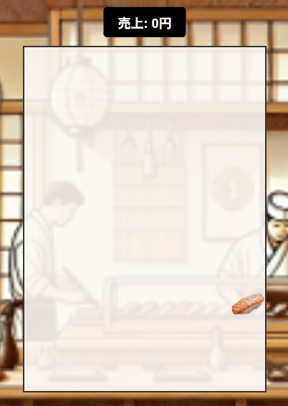
スコアは売上で表示されます

← →キーで左右操作
↓キーで落下速度アップ

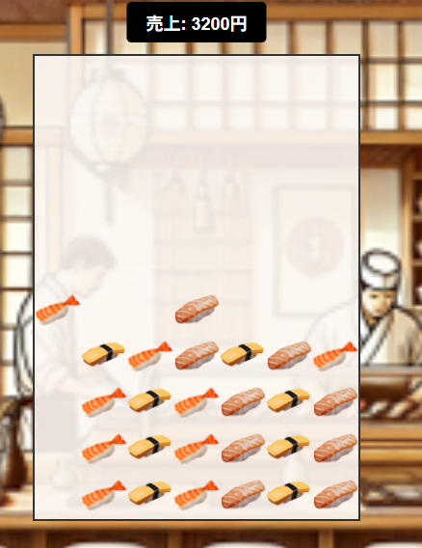

中央の最上部に寿司が置けなくなるとゲームオーバー

連鎖すると売上UP

【ぷよ寿司】テスト表

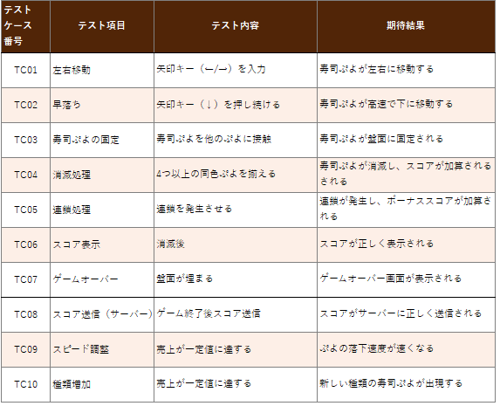

上記項目合格

